Acceuil
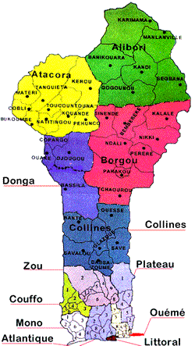

COMITE INTERMINISTERIEL DE PILOTAGE DE LA POLITIQUE NATIONALE DE DECENTRALISATION ET DE DECONCENTRATION (CIP-PONADEC)
SECRETARIAT PERMANENT

Calcul de l'Indice de bonne Gouvernance Locale (IGL)

 | Département | OUEME | Commune | BONOU |  | Année : | 2019

Informations à saisir par catégorie

 |  | Budget |  |  | Cadres de Concertation
 |  | Conseil Communal |  |  | Tutelle
 |  | Conseil d'Arrondissement |  |  | Marchés
 |  | Conseil de Village |  |  | Services délégués
 |  | Commissions Permanentes |  |  | Autres données

